Worksheet
 |  |  |  |  | 8 (812) 565 05 34 |  |  | sales@miniworks.ru
 |  |  |  |  | Уфа |  |  | отдел продаж
 |  |  | Адрес |  |  |  |  | Режим работы
 |  |  | Санкт-Петербург, улица Маршала Новикова, 28Е |  |  |  |  | Пн – Пт: с 8:00 до 18:00
30-30M8.D25x35
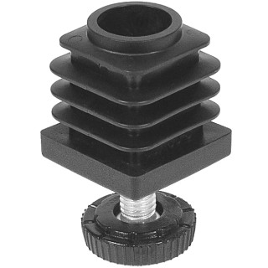 |  | 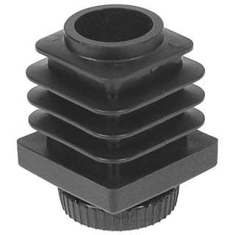 |  | 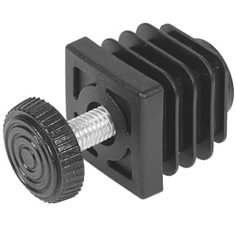 |  | 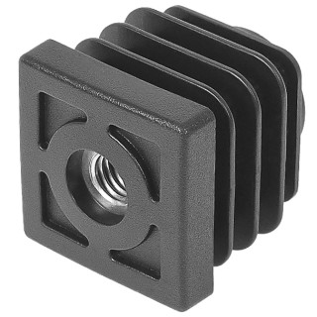 |  | 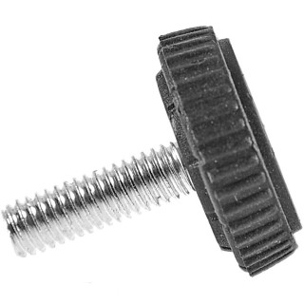 |  | 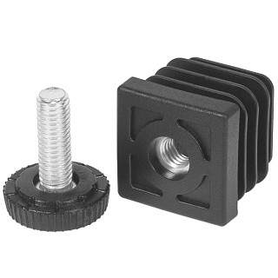
Артикул |  | Цвет |  | от 10000 | от 5000 | от 1000 | от 500 | от 100 | розница | Наличие на 07.08.2026
30-30M8.D25x35 |  | черный |  | 26.22р. | 27.74р. | 30.78р. | 32.02р. | 34.20р. | 45.60р. | 23610
30-30M8.D25x35B |  | белый |  | 26.22р. | 27.74р. | 30.78р. | 32.02р. | 34.20р. | 45.60р. | —
30-30M8.D25x35G |  | серый |  | 26.22р. | 27.74р. | 30.78р. | 32.02р. | 34.20р. | 45.60р. | —
 | Все цены указаны в рублях и включают в себя НДС. Все цены указаны при условии 100% предоплаты и действительны в течение 5 дней. Все цены указаны при условии самовывоза продукции со склада в г. Уфа (для иногородних клиентов доставка до склада ТК в г. Уфа бесплатна). Все цены указаны за стандартный цвет для каждого вида изделия (изменение цвета на любой из предлагаемой палитры +20% к стоимости, изменение цвета на любой по системе RAL +50% к стоимости). О возможных сроках поставки заказного товара, необходимо уточнять заранее

